一般設定
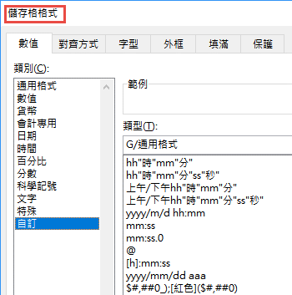
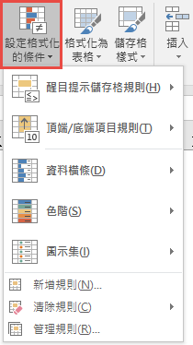
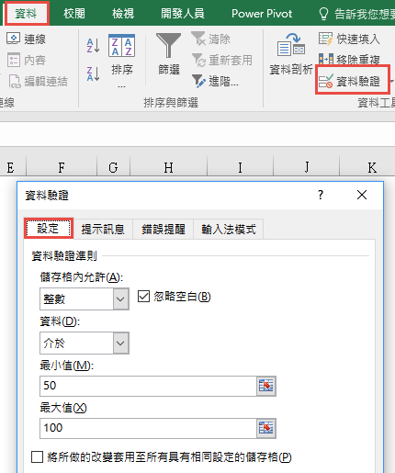
 |  |  |  |  | 練習
 | 50~100整數 | 大於30的實數 | 四月日期 |  | 本月份
 |  |  |  |  |  | Month
 |  |  |  |  |  | Year
 |  |  |  |  |  | Day

學習重點
格式 |  |  |  |  | 設定格式化的條件 |  | 資料驗證
* 一般的格式設定 |  |  |  | * | 儲存格的值依據不同條件以不同的色彩 |  | * 限定儲存格可輸入的內容範圍
* 數值格式最多可分四個區段 |  |  |  |  | 橫條、色階或圖示集來顯示 |  | * 一般會在資料輸入前就設定驗證規則
* 只能判斷自己的儲存格 |  |  |  |  | 亦可搭配"儲存格格式"的設定 |  | * 可使用公式或函數來設定限制的條件
* 不能使用公式或函數來做判斷 |  |  |  | * | 可使用公式或函數來做判斷 |  | * 可使用其他儲存格的內容做為限制條件的依據
 |  |  |  | * | 可使用其他儲存格的內容做為判斷條件

清單
 |  |  |  |  |  | 第一、二項使用資料驗證清單
 | 直接輸入清單項目 | 從現有儲存格選取 | 使用名稱 | 動態清單 |  | 第三項可使用資料驗證清單或下拉式方塊來選取
範例 | 女 | 是 | Red | YesNo |  | 使用資料驗證清單 |  |  |  | 使用下拉式方塊來選取
 |  |  |  | 是 |  | 中部 | 水庫 | 八里左岸 |  |  | 1

練習 |  |  |  |  |  |  |  |  |  | 1.定義名稱selected
 |  |  |  |  |  |  |  |  |  | 2. 建立下拉式方塊
 |  |  |  |  |  |  |  |  |  | 3.設定控制項格式

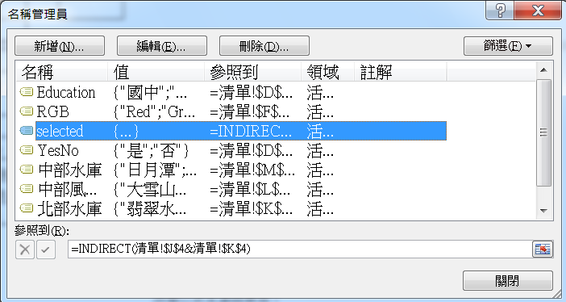
資料來源 |  | 是 | Red |  |  | 北部 |  | 中部
 |  | 否 | Green |  |  | 風景區 | 水庫 | 風景區 | 水庫
 |  |  | Blue |  |  | 陽明山 | 翡翠水庫 | 大雪山國家公園 | 日月潭
 |  |  |  |  |  | 八里左岸 | 石門水庫 | 台中公園 | 明德水庫
 |  | 國中 | Apple |  |  | 關渡公園 |  | 溪頭 | 德基水庫
 |  | 高中 | Banana
 |  | 大學 | Lemon
 |  | 研究所 | Peach |  | 學習重點
 |  |  |  |  |  | INDIRECT
 |  |  |  |  |  | 傳回文字串所指定的參照。該參照會立刻進行計算並顯示其內容。
 |  |  |  |  |  | INDIRECT 通常是您想在公式中變更儲存格參照卻不想
 |  |  |  |  |  | 改變公式本身時使用。
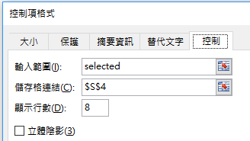
 |  |  |  |  | 例如 | D16 | 高中 | =@INDIRECT(J24)
 |  |  |  |  |  |  | #VALUE! | =@INDIRECT(@中部水庫)
 |  |  |  |  |  |  | 名稱(中部水庫)所代表的是包含多個儲存格的範圍
 |  |  |  |  |  |  | 無法在單一儲存格顯示
 |  |  |  |  |  |  | #VALUE!
 |  |  |  |  |  |  | 日月潭 | {=中部水庫}
 |  |  |  |  |  |  | 明德水庫 | <--使用陣列公式
 |  |  |  |  |  |  | 德基水庫

自訂
 |  |  |  |  |  |  |  |  |  | 考考您
限制重覆的內容 | 總金額不得超過 | 5000 | 限制 | 單項 | 1500 |  |  | 不得輸入週末日期 | 前後不得有空白 | 指定日期的前後幾天之內
 |  |  |  | 總金額 | 5000 | WEEKDAY()的用法
 | 車資 |  | 車資 |  |  | 2020-06-02 | 2 |  |  | 2020-06-02
 | 住宿 |  | 住宿 |  |  | 2020-06-03 | 3
 | 餐費 |  | 餐費 |  |  | 2020-06-04 | 4
 | 郵電 |  | 郵電 |  |  | 2020-06-05 | 5
 | 雜支 |  | 雜支 |  |  | 2020-06-06 | 6
 |  |  |  |  |  | 2020-06-07 | 7
 |  |  |  |  |  | 2020-06-08 | 1
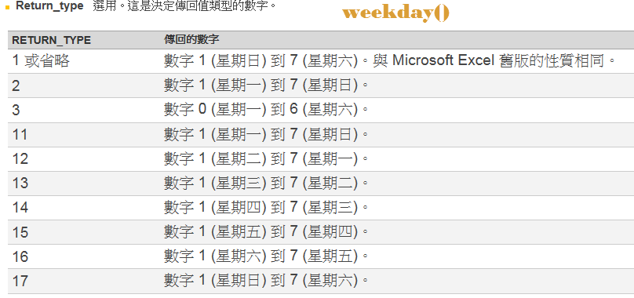
 |  |  |  |  |  |  |  | 你能找出上面驗證設定的錯誤嗎?

 |  |  |  |  |  |  |  |  | 學習重點
 |  |  |  |  |  |  |  |  | TRIM 清除前後空白，中間的空白會只剩一個
 |  |  |  |  |  |  |  |  | SUBSTITUTE 取代

 |  |  |  |  |  |  |  |  | TRIM與SUBSTITUTE |  | TRIM
 |  |  |  |  |  |  |  |  | 各位 |  | 各位 | =TRIM(P18)
 |  |  |  |  |  |  |  |  | 同學 大家好 |  | 同學 大家好 | =TRIM(P19)
 |  |  |  |  |  |  |  |  | 各位 同學 大家好 |  | 各位 同學 大家好 | =TRIM(P20)
 |  |  |  |  |  |  |  |  | 各位 同學 大家好 |  | 各位同學大家好 | =SUBSTITUTE(P21," ","")

圈選錯誤資料
 |  |  |  |  | 使用時機
學號 | 學生姓名 | 第一次 | 第二次 | 第三次 | 1 | 驗證規則無法改變任何已經存在儲存格中的資料內容
8783001 | 王清峰 | 94 | 67 | 96 | 2 | 輸入資料後才設定驗證規則，事後欲找出範圍中不符合驗證規則的資料
8783002 | 莊慧玲 | 97 | 71 | 52 | 3 | "錯誤提醒"樣式，使用警告或資訊(如下圖)，雖不符驗證規則，但能允許輸入
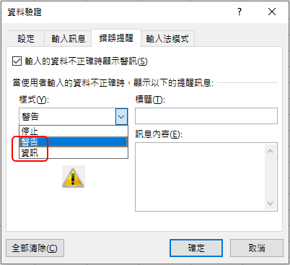
8783003 | 陳偉忠 | 69 | 64 | 58 |  | 事後要找出不符合規則的資料
8783004 | 陳建志 | 56 | 70 | 66
8783005 | 陳國清 | 81 | 89 | 80
8783006 | 林士璁 | 58 | 67 | 63 | 練習
8783007 | 林宸佑 | 96 | 100 | 81 | 1 | 圈選重複的學生姓名
8783008 | 萬衛華 | 99 | 93 | 72 | 2 | 圈選95分以上的成績
8783009 | 林建宏 | 84 | 89 | 91 | 3 | 圈選3科成績都大於80的學號
8783010 | 林向宏 | 77 | 84 | 89
8783011 | 黃士哲 | 65 | 52 | 60
8783012 | 陳偉忠 | 72 | 68 | 84
8783013 | 林宏諭 | 85 | 58 | 59
8783014 | 黃炳璁 | 87 | 52 | 65
8783015 | 黃冠儒 | 91 | 66 | 66
8783016 | 王秀惠 | 0 | 67 | 69
8783017 | 林宸佑 | 85 | 88 | 100
8783018 | 林毓修 | 94 | 74 | 81
8783019 | 陳玉玲 | 92 | 51 | 85

